一覧（法人・新規）
本ツールは、入力を補助するものです。
印刷後、記載例等に基づいた記入が行われていることを確認及び精査した上で、申請してください。
原則、電子申請システムを利用することとしております。https://chintai-touroku.mlit.go.jp/rm/login.html （郵送より早く処理されます）
必ず、記載例を確認してください
漏れや間違いがあると不測の期間が必要になりますhttps://www.kkr.mlit.go.jp/kensei/kensetsu/fudousanjyounado/chintai/ol9a8v000003xh47-att/a1668473369956.pdf
登録申請に係る必要書類一覧・様式集（法人・新規） 【近畿地方整備局】
 |  |  |  |  | ◯：必要 △：場合により必要 空白：省略可
番号 |  | 書類の名称 | 備考・説明 |  | 根拠 発行元 | 宅地建物 取引業者or マンション 管理業者 （注２） | （旧）賃貸住 宅管理業者 （注２） | その他 （左のいずれにも該当しない業者）
規定様式があるものは、それぞれの書類の名称を
クリックするとその様式のシートに切り替わります。
ただし、これらの様式は書面申請の際に使用するものです。
電子申請を行う場合は、システムの入力フォームに直接入力していただくことになります。
※１１管理物件一覧表（参考様式）は、電子申請の際にも利用可能です。
1 |  | 登録申請書（第一面） |  |  | 規則第六条 別記様式第一号 | ○ | ○ | ○
 |  | 登録申請書（第二面）
 |  | 登録申請書（第三面） |  |  |  | ○ | ○ | ○
 |  | 登録申請書（第四面） |  |  |  | ○ | ○ | ○
 |  | 登録申請書（第五面） |  |  |  | ○ | ○ | ○
 |  | 登録申請書（第六面） | 登録免許税（９万円）納付の領収書の原本を貼付けて郵送 ※電子申請の場合も郵送が必要 ※追跡可能な郵送方法推奨 近畿地方整備局の場合 登録免許税の納付先：大阪国税局 東税務署 第六面の郵送先：近畿地方整備局 建設産業第二課 賃貸住宅管理業係 |  | 規則第六条 別記様式第一号 領収書は納付先金融機関又は税務署発行 | ○ | ○ | ○
2 |  | 定款又は寄付行為 | 登記事項証明と一致しており現在効力を有するもの |  | 会社備付け |  |  | ○
3 |  | 登記事項証明書 ※写しによる提出可 | 法人の履歴事項全部証明書 （発行日から３ヵ月以内のもの） |  | 本店所在地の 法務局（登記所） |  |  | ○
4 |  | 納税証明書（その１）（法人税） ※写しによる提出可 （注３） | 法人税の直前1年（申請日の前事業年度）の各年度における納付すべき額及び納付済額を証する書面 |  | 納税地を所管する 税務署 | ○ | ○ | ○
5 |  | 身分証明書 （注８） ※役員（代表取締役、取締役、監査役、代表執行役、執行役、会計参与等）全員について必要 ※写しによる提出可 | 役員が破産手続開始の決定を受けて復権を得ない者に該当しない旨の市町村（特別区を含む）の長の証明書 （発行日から３ヶ月以内のもの） |  | 役員の本籍地 の市町村 |  |  | ○
6 |  | 略歴書 | 役員並びに相談役及び顧問の略歴を記載した書面 |  | 規則第七条 別記様式第二号 |  | ○ | ○
7 |  | 添付書類（第一面） | 相談役及び顧問の氏名及び住所並びに発行済株式総数の百分の五以上の株式を有する株主又は出資の額の百分の五以上の額に相当する出資をしている者の氏名又は名称、住所及びその有する株式の数又はその者のなした出資の金額を記載した書面 |  | 規則第七条 別記様式第三号 |  | ○ | ○
 |  | 添付書類（第二面） |  |  |  |  | ○ | ○
8 |  | 最近の事業年度（申請日の前事業年度）における （注３） 貸借対照表及び損益計算書 | 最近の事業年度における貸借対照表が債務超過となっている場合、登録申請日を含む事業年度の直前２か年分の貸借対照表及び損益計算書を提出 |  | 会社備付け | ○ | ○ | ○
9 |  | 業務等の状況に関する書面 |  |  | 規則第七条 別記様式第四号 | ○ | ○ | ○
10 |  | 業務管理者の配置状況 | 選任する業務管理者に応じ、 それぞれ以下の10-1,10-2,10-3 を添付 |  | 規則第七条 別記様式第五号 | ○ | ○ | ○
 | 10-1 | 登録証明事業実施機関が 発行する証明書（写） | （業務管理者に対応する要件が） R3以降 新試験合格登録者の場合 | 詳細はこちら | 実施機関発行 | △ （注６） | △ （注６） | △ （注６）
 | 10-2 | 賃貸不動産経営管理士証（写） 及び 移行講習機関が発行する移行講習修了証（写） | （業務管理者に対応する要件が） 賃貸不動産経営管理士＋移行講習の場合 |  | 本人携帯＋ 講習実施機関発行 | △ （注６） | △ （注６） | △ （注６）
 | 10-3 | 宅建士証（写） 及び 指定講習機関が発行する指定講習修了証（写） | （業務管理者に対応する要件が） 宅建士＋指定講習の場合 |  | 本人携帯＋ 講習実施機関発行 | △ （注６） | △ （注６） | △ （注６）
11 |  | 誓約書 | 法第六条第一項第二号から第四号まで、第六号及び第八号から第十一号までのいずれにも該当しないことを誓約する書面 |  | 規則第七条 別記様式第六号 | ○ | ○ | ○
12 |  | （その他必要と認める書類） 業務の状況に関する書面を補完する管理物件一覧表 | 登録申請者が管理受託契約を締結している賃貸住宅の名称、所在地、戸数を記載した台帳（様式は任意）申請時に提出 |  | 会社備付け台帳又は 任意様式・参考様式にて作成 | ○ | ○ | ○
13 |  | 返信用封筒 | 登録通知書の発行を希望する者は、Ａ４サイズの返信用封筒に宛先を記載の上、１４０円分の切手を貼付し郵送 ※郵便料金が不足する場合は申請者に不足金額を負担いただきます |  | 会社作成 | 紙申請：○ （注７） | 紙申請：○ （注７） | 紙申請：○ （注７）
（注１）郵送にて申請を行う場合に提出する部数は、正本１部
（注２）宅地建物取引業法第2条第3号に規定する宅地建物取引業者又はマンションの管理の適正化の推進に関する法律第2条第8号に規定するマンション管理業者で、法人の場合は番号２及び３並びに番号５～７の書類、個人の場合は番号３～５の書類の添付について、それぞれ省略可能。また、賃貸住宅管理業者登録規程第２条第４項に規定する賃貸住宅管理業者が登録申請する場合で、法人の場合は番号２及び３並びに番号５、個人の場合は番号３及び番号５の書類の添付について、それぞれ省略可能。 ただし、登録を実施するために、省略書類その他書類を必要に応じて求める場合があります。
（注３）新規設立の法人で、最初の決算期を迎えていない法人にあっては、番号４の添付書類及び番号８の損益計算書に代えて、開業時の貸借対照表（会社の設立時や会社の開業時に作成される貸借対照表のことをいう。）を添付すること。また、会社設立日を確認するため法人の履歴事項全部証明書（発行日から３ヵ月以内のもの）も添付すること。
（注４）登録申請者は、法第6条第1項に該当する事由の有無の審査のため、登録を実施するために提出した書類に記載の個人情報が警察当局に提供されることに同意の上、書類を提出してください。
（注５）個人が営業に関し成年者と同一の行為能力を有しない未成年者である場合においては、その法定代理人（法定代理人が法人である場合においては、その役員）を含めて提出する必要があります。
（注６）１０の業務管理者の配置状況に記載された業務管理者の有する資格に応じた添付書類をそれぞれ添付してください。
（注７）電子申請を行った場合で、紙による登録通知書が必要な場合は別途返信用封筒を送付してください。
（注８）【日本在住の外国人の場合】 住所地の市区町村が発行する住民票（国籍等並びに在留カードに記載の在留資格、在留期間、在留期間満了の日及び在留カードの番号又は特別永住者証明書に 記載の特別永住者証明書の番号の記載のあるもので発行日から３か月以内のもの） 【外国在住の外国人の場合】 パスポートの写し等

 |  |  |  |  |  |  |  | ver.250610

第６面
登録免許税の領収書は本様式に原本を貼付けの上、郵送してください。
【送付先】
〒５４０－８５８６
大阪市中央区大手前３丁目１－４１
大手前合同庁舎
近畿地方整備局 建政部
建設産業第二課 賃貸住宅管理業係
 |  |  | 必要書類一覧にもどる
（第六面）

郵送に際しては、郵便事故防止のため、追跡可能な郵送方法（簡易書留、レターパック等）の活用をお勧めします。

 | 登録免許税領収書 貼付け

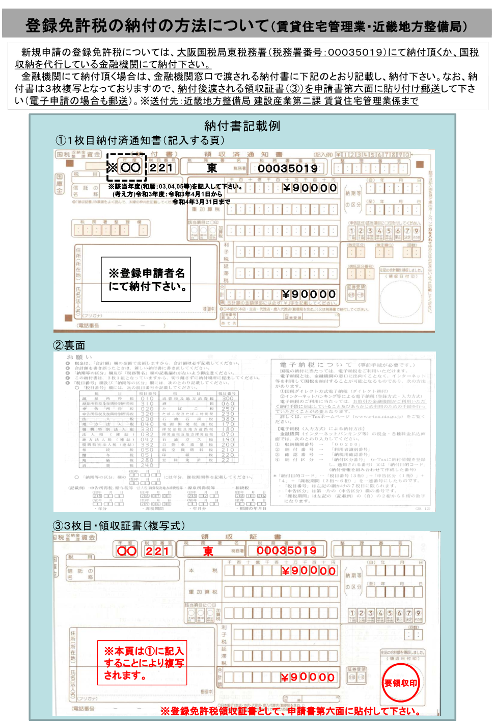
 |  | （消印してはならない。）

郵送に際しては、郵便事故防止のため、追跡可能な郵送方法（簡易書留、レターパック等）の活用をお勧めします。

9業務等状況
別記様式第四号（第七条関係） |  |  |  |  |  |  |  |  | （Ａ４）
 |  |  |  |  |  |  |  |  |  |  | 必要書類一覧にもどる
業務等の状況に関する書面
 |  |  |  |  |  |  |  |  |  |  | 記入上の留意事項が多数あります。必ず「申請書記載例」を確認ください
 | １ 業務の状況 |  |  |  |  |  |  |  |  |  | https://www.kkr.mlit.go.jp/kensei/kensetsu/fudousanjyounado/chintai/ol9a8v000003xh47-att/a1668473369956.pdf

 |  |  |  |  |  |  | 申請日 | 年 月 日
 | 管理受託契約に係る管理実務の実績 |  |  |  |  | 特定賃貸借契約に係る管理実務の実績
 | 管理受託契約の件数 |  |  |  | 件 | 特定賃貸借契約の件数 |  |  | 件
 | 管理戸数 |  |  |  | 戸 | 管理戸数 |  |  | 戸 |  | 個数合計 | 0 | 「管理物件一覧表」と整合を取ってください
 | 契約金額(千円) |  |  |  |  |  |  |  |  |  |  | 12管理物件一覧の合計戸数 | 0
 | 従事従業者数 | 0（ 0 ） |  |  |  |  |  |  |  |  | 従事従業者数
 | （うち業務管理者の数） |  |  |  |  |  |  |  |  |  | 業務管理者数 |  | 「業務管理者の配置状況」と整合を取ってください
 | その他報告事項 |  |  |  |  |  |  |  |  |  |  | 10業管配置に入力された管理者数 | 0

 | ２ 財産の分別管理の状況

金銭管理を行っている場合は、この２つは必ず実施していただく必要があります。
（両方へのチェックが必要になります）
管理実績が無い場合は、将来的に管理を受託した際にどのように分別管理等を行う予定であるかをチェックしてください。
 | 受領した家賃、敷金、共益費その他の金銭の分別管理の状況
 |  | □ | 家賃、敷金、共益費その他の金銭専用口座と自己の固有財産専用口座を区分
 |  | □ | 自己の帳簿（電磁的記録を含む）により管理受託契約ごとに区分
 |  | □ | 家賃、敷金、共益費その他の金銭の管理を行う業務を行っていない
 |  | □ | その他 | （ |  |  |  |  |  | ）

 | 備 考
 | １．管理業務の実績については、申請日時点において有効な契約に基づく件数及び戸数を記入すること。
 | ２．財産の分別管理の状況は、該当するチェックボックスに「レ」マークを入れ、「その他」については
 | 具体的状況を記述すること。

10業務管理者添付書類詳細
１０業務管理者の配置状況 に添付する書類について

 | 業務管理者の種類 （もっている資格） | 講習 | 申請に必要な書類 |  | 必要書類一覧にもどる
 |  |  | 資格の確認 | 講習修了 確認
10-1 | 令和３年度以降 賃貸不動産経営管理士 （新試験合格＋登録者） | 不要 | ①②いずれか１つ | 不要 ※１電子申請の 場合の留意点 をご確認ください
①
②
③
④
①
10-2 | 令和２年度以前 賃貸不動産経営管理士 （旧試験合格＋登録者） | 移行講習 | ①～④いずれか１つ | 移行講習 修了証
②
10-3 | 宅建士 | 指定講習 | 宅建士証 | 業務管理者 講習修了証

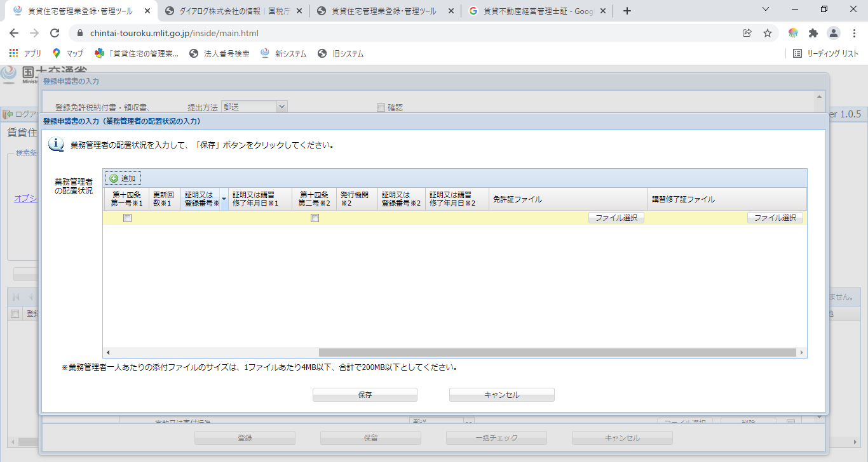
同じものを添付
※１ 10-1（新試験合格＋登録者）において
電子申請する場合の留意点
①賃貸不動産経営管理士証（新）
・R3以降新試験に合格＋登録者 又は ・R2以前旧試験合格＋登録者で移行講習修了者（希望者） に発行されるもの
②賃貸不動産経営管理士認定証書（新）
・R3以降新試験に合格＋登録者 又は ・R2以前旧試験合格＋登録者で移行講習修了者 に発行されるもの
③賃貸不動産経営管理士証（旧）
１０－１の場合「業務管理者の配置状況」の入力の際は
「免許証ファイル」に添付したものと
同じものを「講習修了証ファイル」にも添付してください。
※なんらかのファイルの添付がないとエラーとなります
R2以前旧試験に合格＋登録者 に発行されているもの
④賃貸不動産経営管理士認定証書（旧）
R2以前旧試験に合格＋登録者 に発行されているもの

12管理物件一覧（参考様式）
管 理 物 件 一 覧 表 |  |  |  |  |  |  |  |  | 必要書類一覧にもどる
・申請時に提出してください。
・押印は不要です
・この様式は、参考様式ですので、会社備付けの台帳等で、①物件名、②所在地、③戸数が確認できるものがある場合は、それを提出いただいて構いません。ただし、オーナー等の個人情報が記載されたものが提出されることのないよう、ご注意ください。（個人情報部分はマスキング等により隠して提出してください）
・入力する行数が足りない場合は適宜行挿入してください。
 |  |  |  | 商号又は名称 |  | 0
 |  |  |  | 氏名 |  | 0
 |  |  |  | 電話番号 |  | 0
 |  |  |  | 担当者名

作成時点：令和 |  | 年 | 月 |  | 日
 | 物件名 |  |  | 所在地 |  |  | 戸数 | 備考
1 |  |  |  |  |  |  |  |  | 戸数合計 | 0
2 |  |  |  |  |  |  |  |  | 9業務等状況の合計戸数 | 0
3
4
5
6
7
8
9
10
11
12
13
14
15
16
17
18
19
20
21
22
 |  |  |  |  |  |  | 0

